1
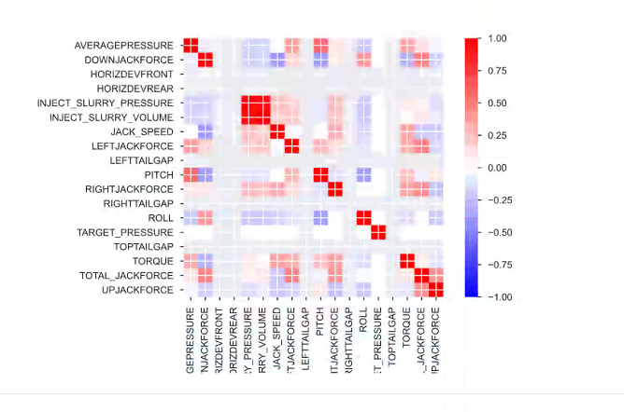
等级 | 推力指数 | 扭矩指数 | 推进速度 | 刀盘转速 | 能耗 | 地表变形
 | （kN/m2） | （kN/m） | （mm/min） | （r/min） | （kJ/m3） | （mm）
0 | FI≥4500 | TI≥23 | PR<5 | R<0.3 | E≥35000 | S≥50
0.1 | 4200≤FI<4500 | 21≤TI<23 | 5≤PR<10 | 0.3≤R<0.6 | 32000≤E<35000 | 45≤S<50
0.2 | 3900≤FI<4200 | 19≤TI<21 | 10≤PR<15 | 0.6≤R<0.9 | 29000≤E<32000 | 40≤S<45
0.3 | 3600≤FI<3900 | 17≤TI<19 | 15≤PR<20 | 0.9≤R<1.2 | 26000≤E<29000 | 35≤S<40
0.4 | 3300≤FI<3600 | 15≤TI<17 | 20≤PR<25 | 1.2≤R<1.5 | 23000≤E<26000 | 30≤S<35
0.5 | 3000≤FI<3300 | 13≤TI<15 | 25≤PR<30 | 1.5≤R<1.8 | 20000≤E<23000 | 25≤S<30
0.6 | 2700≤FI<3000 | 11≤TI<13 | 30≤PR<35 | 1.8≤R<2.1 | 17000≤E<20000 | 20≤S<25
0.7 | 2400≤FI<2700 | 9≤TI<11 | 35≤PR<40 | 2.1≤R<2.4 | 14000≤E<17000 | 15≤S<20
0.8 | 2100≤FI<2400 | 7≤TI<9 | 40≤PR<45 | 2.4≤R<2.7 | 11000≤E<14000 | 10≤S<15
0.9 | 1800≤FI<2100 | 5≤TI<7 | 45≤PR<50 | 2.7≤R<3 | 8000≤E<11000 | 5≤S<10
1 | FI<1800 | TI<5 | 50≤PR | 3≤R | E<8000 | S<5

